推荐报表需求
推荐系统报表需求
版本：V1.0 撰写人：殷铨均 撰写日期：18/5/5

站点筛选 | 说明
GB/ZAFUL | 推荐系统后台，可以选择不同网站，查看不同网站的数据和推荐位管理

一、推荐位数据报表
筛选项 | 说明
日期 | 默认打开页面显示昨天的数据；可以固定选择7天数据，14天数据，30天数据；选择时间段时，显示时间段内每天的数据
平台 | PC/M/IOS/安卓，区分不同平台的推荐位数据
推荐位 | 筛选出平台后，显示该平台的推荐位名称，筛选出推荐位后显示该推荐位的数据，默认显示PC-首页-Recommendations For You的数据

日期 | 平台 | 推荐位 | 数据
 |  |  | 页面PV | 页面UV | 商品曝光数 | 商品点击数 | 曝光点击率 | 商品加购数 | 加购率 | 商品下单数 | 下单转化率 | 支付订单数 | 购买金额 | 购买转化率 | 总体转化率 | 商品收藏数
2018-04-22 | PC | 首页-Recommend For You
 |  | 首页-deals zone
 |  | 商详页-you might also like
 |  | 商详页-your recent history
 |  | 购物车页-FEATURED RECOMMENDATIONS
 |  | 购物车页-your recent history
 |  | 购物车页-favorite
 | M | 首页-Recommend for you
 |  | 商详页-we recommend
 | IOS | 首页-hot items
 |  | 商详页-we recommend
 |  | 购物车页-my recent history
 | 安卓 | 首页-hot items
 |  | 商详页-we recommend
 |  | 购物车页-my recent history

备注：APP数据暂时没有，需要发版后加上

图表展示
1、漏斗图 |  |  |  |  |  |  | 2、折线图
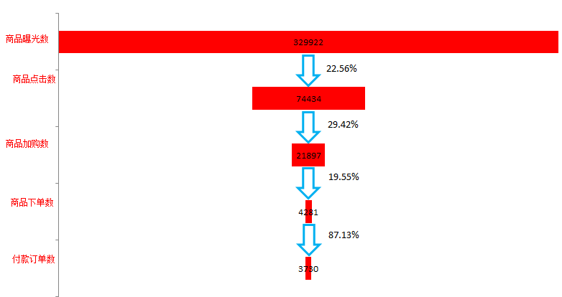
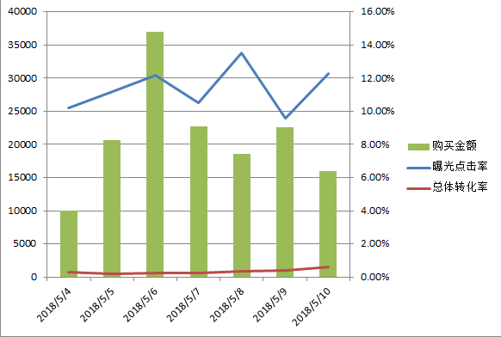

需求说明： 1、漏斗图：显示选中的时间段内，该商品位的漏斗分析图：商品曝光数-商品点击数-商品加购数-商品下单数-付款订单数，整条购物线的漏斗数据，柱状图内显示数量，箭头右侧显示每一步的转化率，箭头左侧显示总体的转化率； 2、组合图：显示该商品位的曝光点击率、总体转化率和购买金额的组合图，默认显示最近7天的组合图，当选择的时间段低于7天时，则不变化，大于7天时，按选择的时间段显示组合图；

二、推荐商品报表
筛选项 | 说明
日期 | 默认打开页面显示昨天的数据；可以固定选择7天数据，14天数据，30天数据；选择时间段时，显示时间段内每天的数据
平台 | ALL/PC/M/IOS/安卓，区分不同平台的推荐位数据，默认选中ALL的数据

日期 | SKU | 平台 | 数据
 |  |  | 曝光数 | 点击数 | 点击率 | 加购数 | 加购率 | 下单数 | 下单转化率 | 支付订单数 | 购买金额 | 购买转化率 | 总体转化率 | 收藏数
2018-04-22 | 10086 | ALL
 |  | PC
 |  | M
 |  | IOS
 |  | 安卓

需求说明：SKU维度的数据，展示所有推荐算法给到有产生行为数据的sku的数据报表

Sheet1
日期 | 曝光点击率 | 总体转化率 | 购买金额
2018-05-04 | 10.20% | 0.30% | 10000
2018-05-05 | 11.20% | 0.20% | 20695
2018-05-06 | 12.20% | 0.25% | 36995
2018-05-07 | 10.50% | 0.26% | 22658
2018-05-08 | 13.50% | 0.32% | 18595
2018-05-09 | 9.60% | 0.39% | 22593
2018-05-10 | 12.30% | 0.59% | 15945

